Worksheet
ID | 用户信息 | 小区 | 站点 | 内容 | 点位照片 | 投放指南 | 垃圾桶照片 | 创建时间
45221 | 妙玉susan(张苏毓) | 半山壹号 | 点位1： 聚贤西园7号(21号楼)K1地下车库旁 | 垃圾清运及时 | 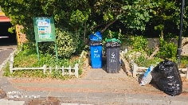 | 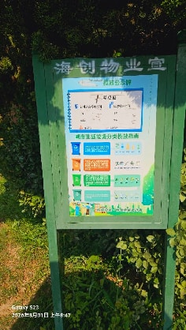 | 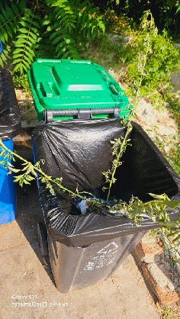 | 2026-08-01
45222 | 妙玉susan(张苏毓) | 半山壹号 | 点位2： 聚贤西园1号(18号楼)2单元门口 | 垃圾清运及时 | 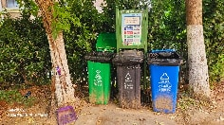 |  |  | 2026-08-01
45182 | 妙玉susan(张苏毓) | 半山壹号 | 点位3： 聚贤西园3号(19号楼)1单元对面 | 垃圾及时清运 |  |  |  | 2026-08-01
45223 | 妙玉susan(张苏毓) | 半山壹号 | 点位4： 聚贤西园9号(20号楼)1单元门口 | 垃圾清运及时 | 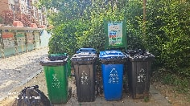 | 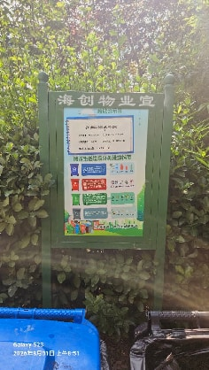 | 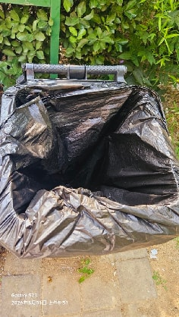 | 2026-08-01
45224 | 妙玉susan(张苏毓) | 半山壹号 | 点位5： 聚贤西园7号(21号楼)1单元门口 | 垃圾清运及时 | 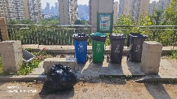 | 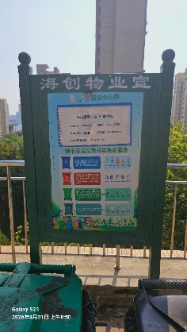 | 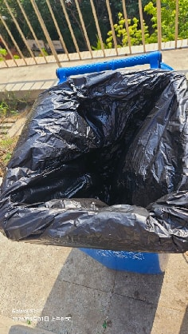 | 2026-08-01
45228 | 妙玉susan(张苏毓) | 半山壹号 | 点位58： 小区2号门岗旁 | 垃圾清运及时 | 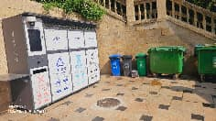 | 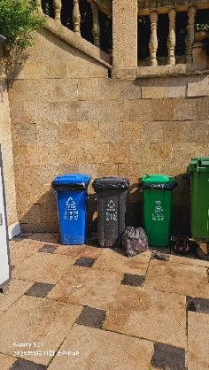 | 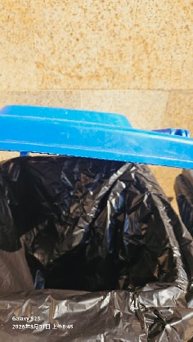 | 2026-08-01
45225 | 妙玉susan(张苏毓) | 半山壹号 | 点位6： 聚贤西园17号(22号楼)2单元门口 | 垃圾清运及时 | 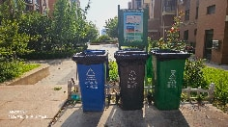 | 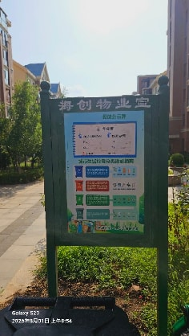 |  | 2026-08-01
45226 | 妙玉susan(张苏毓) | 半山壹号 | 点位7： 聚贤西园33号(24号楼)2单元门口 | 垃圾清运及时 | 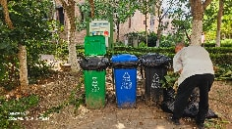 | 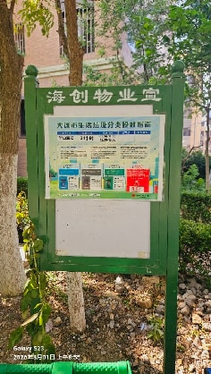 | 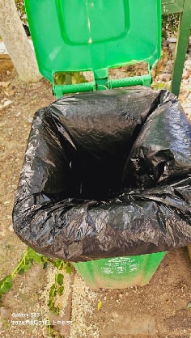 | 2026-08-01
45227 | 妙玉susan(张苏毓) | 半山壹号 | 点位8： 聚贤西园29号(25号楼)2单元和地下停车场出口处 | 垃圾清运及时 | 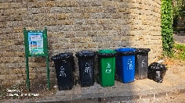 | 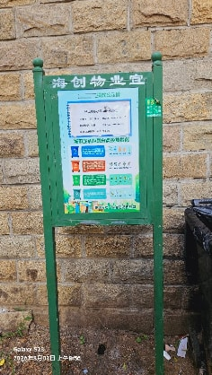 | 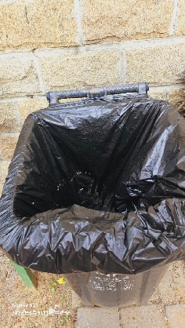 | 2026-08-01
45220 | 妙玉susan(张苏毓) | 半山壹号 | 点位自拍 | 点位自拍 | 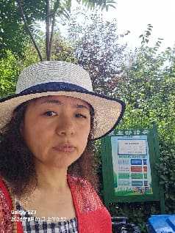 |  |  | 2026-08-01
45409 | 春色满园(林桐元) | 半山壹号 | 点位32： 聚贤西园34号(13号楼)2单元门口 | 清 | 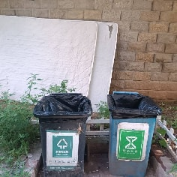 |  | 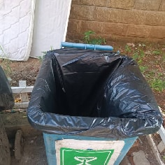 | 2026-08-02
45408 | 春色满园(林桐元) | 半山壹号 | 点位33： 聚贤西园34号(13号楼)1单元门口 | 清 |  |  | 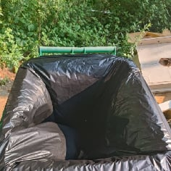 | 2026-08-02
45403 | 春色满园(林桐元) | 半山壹号 | 点位34： 聚贤西园28号(11号楼)1单元门口 | 清 | 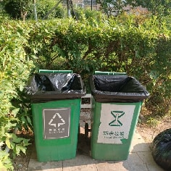 |  | 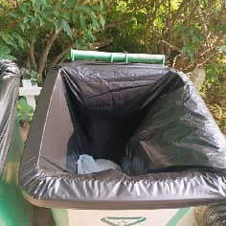 | 2026-08-02
45405 | 春色满园(林桐元) | 半山壹号 | 点位35： 聚贤西园28号(11号楼)2单元门口 | 清 | 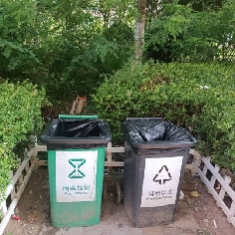 |  | 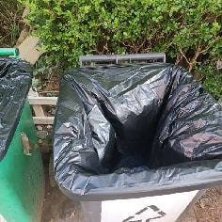 | 2026-08-02
45406 | 春色满园(林桐元) | 半山壹号 | 点位36： 聚贤西园30号(10号楼)1单元门口 | 清 | 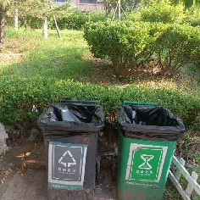 |  | 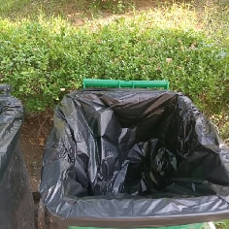 | 2026-08-02
45407 | 春色满园(林桐元) | 半山壹号 | 点位37： 聚贤西园30号(10号楼)2单元门口 | 清 | 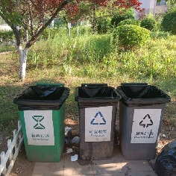 |  | 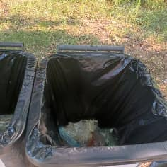 | 2026-08-02
45401 | 春色满园(林桐元) | 半山壹号 | 点位38： 聚贤西园20号(8号楼)2单元门口 | 清 | 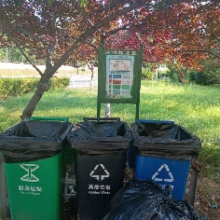 | 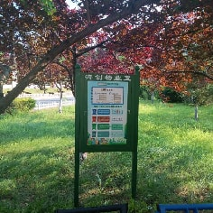 | 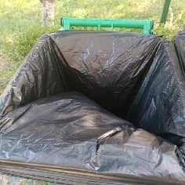 | 2026-08-02
45400 | 春色满园(林桐元) | 半山壹号 | 点位39： 聚贤西园20号(8号楼)1单元门口 | 清 | 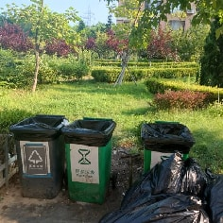 |  | 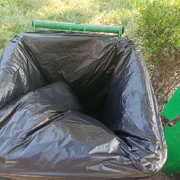 | 2026-08-02
45399 | 春色满园(林桐元) | 半山壹号 | 点位40： 聚贤西园22号(9号楼)3单元门口 | 清 | 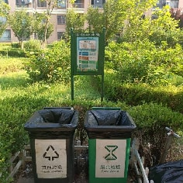 | 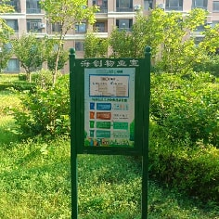 |  | 2026-08-02
45397 | 春色满园(林桐元) | 半山壹号 | 点位41： 聚贤西园22号(9号楼)1单元门口 | 请 | 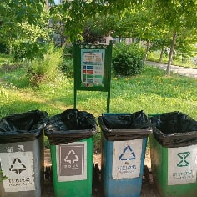 | 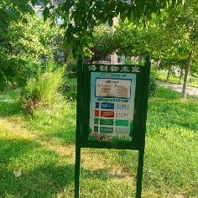 | 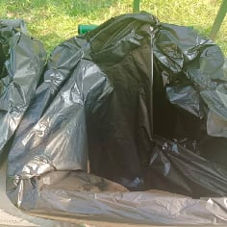 | 2026-08-02
45396 | 春色满园(林桐元) | 半山壹号 | 点位56： 聚贤西园22号(9号楼)楼下广场处 | 清 | 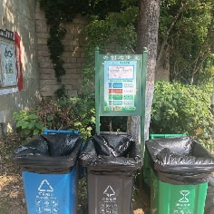 | 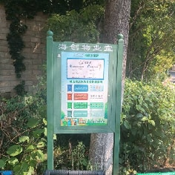 | 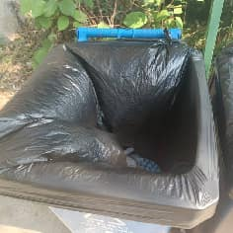 | 2026-08-02
45738 | 春色满园(林桐元) | 半山壹号 | 点位30： 聚贤西园32号(12号楼)楼1单元和2单元中间 | 清 | 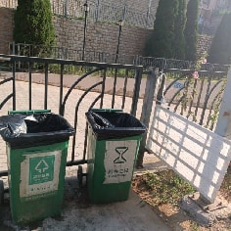 |  | 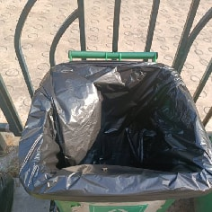 | 2026-08-03
45736 | 春色满园(林桐元) | 半山壹号 | 点位31： 聚贤西园32号(12号楼)1单元门口 | 清 |  |  |  | 2026-08-03
45968 | 春色满园(林桐元) | 半山壹号 | 点位32： 聚贤西园34号(13号楼)2单元门口 | 待清 | 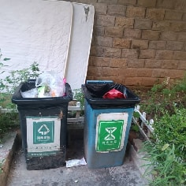 |  | 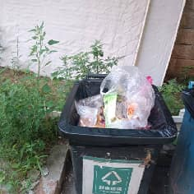 | 2026-08-04
45967 | 春色满园(林桐元) | 半山壹号 | 点位33： 聚贤西园34号(13号楼)1单元门口 | 待清 |  |  |  | 2026-08-04
45976 | 春色满园(林桐元) | 半山壹号 | 点位34： 聚贤西园28号(11号楼)1单元门口 | 待清 |  |  |  | 2026-08-04
45977 | 春色满园(林桐元) | 半山壹号 | 点位35： 聚贤西园28号(11号楼)2单元门口 | 待清 |  |  |  | 2026-08-04
45978 | 春色满园(林桐元) | 半山壹号 | 点位36： 聚贤西园30号(10号楼)1单元门口 | 待清 |  |  |  | 2026-08-04
45979 | 春色满园(林桐元) | 半山壹号 | 点位37： 聚贤西园30号(10号楼)2单元门口 | 待清 |  |  |  | 2026-08-04
45975 | 春色满园(林桐元) | 半山壹号 | 点位38： 聚贤西园20号(8号楼)2单元门口 | 清 |  |  |  | 2026-08-04
45973 | 春色满园(林桐元) | 半山壹号 | 点位39： 聚贤西园20号(8号楼)1单元门口 | 清 |  |  |  | 2026-08-04
45972 | 春色满园(林桐元) | 半山壹号 | 点位40： 聚贤西园22号(9号楼)3单元门口 | 清 |  |  |  | 2026-08-04
45970 | 春色满园(林桐元) | 半山壹号 | 点位41： 聚贤西园22号(9号楼)1单元门口 | 清 |  |  |  | 2026-08-04
45980 | 春色满园(林桐元) | 半山壹号 | 点位56： 聚贤西园22号(9号楼)楼下广场处 | 清 |  |  |  | 2026-08-04
46235 | 春色满园(林桐元) | 半山壹号 | 点位30： 聚贤西园32号(12号楼)楼1单元和2单元中间 | 待清 |  |  |  | 2026-08-05
46233 | 春色满园(林桐元) | 半山壹号 | 点位31： 聚贤西园32号(12号楼)1单元门口 | 清 |  |  |  | 2026-08-05
46231 | 春色满园(林桐元) | 半山壹号 | 点位32： 聚贤西园34号(13号楼)2单元门口 | 清 |  |  |  | 2026-08-05
46230 | 春色满园(林桐元) | 半山壹号 | 点位33： 聚贤西园34号(13号楼)1单元门口 | 清 |  |  |  | 2026-08-05
46246 | 春色满园(林桐元) | 半山壹号 | 点位34： 聚贤西园28号(11号楼)1单元门口 | 待清 |  |  |  | 2026-08-05
46248 | 春色满园(林桐元) | 半山壹号 | 点位35： 聚贤西园28号(11号楼)2单元门口 | 待清 |  |  |  | 2026-08-05
46257 | 春色满园(林桐元) | 半山壹号 | 点位36： 聚贤西园30号(10号楼)1单元门口 | 待清 |  |  |  | 2026-08-05
46259 | 春色满园(林桐元) | 半山壹号 | 点位37： 聚贤西园30号(10号楼)2单元门口 | 清 |  |  |  | 2026-08-05
46244 | 春色满园(林桐元) | 半山壹号 | 点位38： 聚贤西园20号(8号楼)2单元门口 | 清 |  |  |  | 2026-08-05
46243 | 春色满园(林桐元) | 半山壹号 | 点位39： 聚贤西园20号(8号楼)1单元门口 | 清 |  |  |  | 2026-08-05
46240 | 春色满园(林桐元) | 半山壹号 | 点位40： 聚贤西园22号(9号楼)3单元门口 | 清 |  |  |  | 2026-08-05
46238 | 春色满园(林桐元) | 半山壹号 | 点位41： 聚贤西园22号(9号楼)1单元门口 | 清 |  |  |  | 2026-08-05
46254 | 春色满园(林桐元) | 半山壹号 | 点位56： 聚贤西园22号(9号楼)楼下广场处 | 清 |  |  |  | 2026-08-05
46471 | 妙玉susan(张苏毓) | 半山壹号 | 点位1： 聚贤西园7号(21号楼)K1地下车库旁 | 垃圾清运及时 |  |  |  | 2026-08-06
46473 | 妙玉susan(张苏毓) | 半山壹号 | 点位2： 聚贤西园1号(18号楼)2单元门口 | 垃圾清运及时 |  |  |  | 2026-08-06
46474 | 妙玉susan(张苏毓) | 半山壹号 | 点位3： 聚贤西园3号(19号楼)1单元对面 | 垃圾清运及时 |  |  |  | 2026-08-06
46591 | 春色满园(林桐元) | 半山壹号 | 点位30： 聚贤西园32号(12号楼)楼1单元和2单元中间 | 待清 |  |  |  | 2026-08-06
46590 | 春色满园(林桐元) | 半山壹号 | 点位31： 聚贤西园32号(12号楼)1单元门口 | 待清 |  |  |  | 2026-08-06
46589 | 春色满园(林桐元) | 半山壹号 | 点位32： 聚贤西园34号(13号楼)2单元门口 | 待清 |  |  |  | 2026-08-06
46588 | 春色满园(林桐元) | 半山壹号 | 点位33： 聚贤西园34号(13号楼)1单元门口 | 待清 |  |  |  | 2026-08-06
46583 | 春色满园(林桐元) | 半山壹号 | 点位34： 聚贤西园28号(11号楼)1单元门口 | 待清 |  |  |  | 2026-08-06
46584 | 春色满园(林桐元) | 半山壹号 | 点位35： 聚贤西园28号(11号楼)2单元门口 | 待清 |  |  |  | 2026-08-06
46586 | 春色满园(林桐元) | 半山壹号 | 点位36： 聚贤西园30号(10号楼)1单元门口 | 待清 |  |  |  | 2026-08-06
46587 | 春色满园(林桐元) | 半山壹号 | 点位37： 聚贤西园30号(10号楼)2单元门口 | 淆 |  |  |  | 2026-08-06
46582 | 春色满园(林桐元) | 半山壹号 | 点位38： 聚贤西园20号(8号楼)2单元门口 | 清 |  |  |  | 2026-08-06
46581 | 春色满园(林桐元) | 半山壹号 | 点位39： 聚贤西园20号(8号楼)1单元门口 | 清 |  |  |  | 2026-08-06
46477 | 妙玉susan(张苏毓) | 半山壹号 | 点位4： 聚贤西园9号(20号楼)1单元门口 | 垃圾清运及时 |  |  |  | 2026-08-06
46580 | 春色满园(林桐元) | 半山壹号 | 点位40： 聚贤西园22号(9号楼)3单元门口 | 清 |  |  |  | 2026-08-06
46578 | 春色满园(林桐元) | 半山壹号 | 点位41： 聚贤西园22号(9号楼)1单元门口 | 清 |  |  |  | 2026-08-06
46479 | 妙玉susan(张苏毓) | 半山壹号 | 点位5： 聚贤西园7号(21号楼)1单元门口 | 垃圾清运及时 |  |  |  | 2026-08-06
46592 | 春色满园(林桐元) | 半山壹号 | 点位56： 聚贤西园22号(9号楼)楼下广场处 | 待清 |  |  |  | 2026-08-06
46485 | 妙玉susan(张苏毓) | 半山壹号 | 点位58： 小区2号门岗旁 | 垃圾清运及时 |  |  |  | 2026-08-06
46480 | 妙玉susan(张苏毓) | 半山壹号 | 点位6： 聚贤西园17号(22号楼)2单元门口 | 垃圾清运及时 |  |  |  | 2026-08-06
46481 | 妙玉susan(张苏毓) | 半山壹号 | 点位7： 聚贤西园33号(24号楼)2单元门口 | 垃圾清运及时 |  |  |  | 2026-08-06
46484 | 妙玉susan(张苏毓) | 半山壹号 | 点位8： 聚贤西园29号(25号楼)2单元和地下停车场出口处 | 垃圾清运及时 |  |  |  | 2026-08-06
46470 | 妙玉susan(张苏毓) | 半山壹号 | 点位自拍 | 点位自拍 |  |  |  | 2026-08-06
47048 | 春色满园(林桐元) | 半山壹号 | 点位30： 聚贤西园32号(12号楼)楼1单元和2单元中间 | 待请 |  |  |  | 2026-08-08
47047 | 春色满园(林桐元) | 半山壹号 | 点位31： 聚贤西园32号(12号楼)1单元门口 | 清 |  |  |  | 2026-08-08
47046 | 春色满园(林桐元) | 半山壹号 | 点位32： 聚贤西园34号(13号楼)2单元门口 | 清 |  |  |  | 2026-08-08
47045 | 春色满园(林桐元) | 半山壹号 | 点位33： 聚贤西园34号(13号楼)1单元门口 | 清 |  |  |  | 2026-08-08
47039 | 春色满园(林桐元) | 半山壹号 | 点位34： 聚贤西园28号(11号楼)1单元门口 | 待清 |  |  |  | 2026-08-08
47040 | 春色满园(林桐元) | 半山壹号 | 点位35： 聚贤西园28号(11号楼)2单元门口 | 待清 |  |  |  | 2026-08-08
47042 | 春色满园(林桐元) | 半山壹号 | 点位36： 聚贤西园30号(10号楼)1单元门口 | 待请 |  |  |  | 2026-08-08
47043 | 春色满园(林桐元) | 半山壹号 | 点位37： 聚贤西园30号(10号楼)2单元门口 | 清 |  |  |  | 2026-08-08
47038 | 春色满园(林桐元) | 半山壹号 | 点位38： 聚贤西园20号(8号楼)2单元门口 | 清 |  |  |  | 2026-08-08
47037 | 春色满园(林桐元) | 半山壹号 | 点位39： 聚贤西园20号(8号楼)1单元门口 | 清 |  |  |  | 2026-08-08
47036 | 春色满园(林桐元) | 半山壹号 | 点位40： 聚贤西园22号(9号楼)3单元门口 | 清 |  |  |  | 2026-08-08
47034 | 春色满园(林桐元) | 半山壹号 | 点位41： 聚贤西园22号(9号楼)1单元门口 | 清 |  |  |  | 2026-08-08
47032 | 春色满园(林桐元) | 半山壹号 | 点位56： 聚贤西园22号(9号楼)楼下广场处 | 清 |  |  |  | 2026-08-08
49037 | 妙玉susan(张苏毓) | 半山壹号 | 点位58： 小区2号门岗旁 | 垃圾清运及时 |  |  |  | 2026-08-15
49036 | 妙玉susan(张苏毓) | 半山壹号 | 点位8： 聚贤西园29号(25号楼)2单元和地下停车场出口处 | 垃圾清运及时 |  |  |  | 2026-08-15
49035 | 妙玉susan(张苏毓) | 半山壹号 | 点位7： 聚贤西园33号(24号楼)2单元门口 | 垃圾清运及时 |  |  |  | 2026-08-15
49034 | 妙玉susan(张苏毓) | 半山壹号 | 点位6： 聚贤西园17号(22号楼)2单元门口 | 垃圾清运及时 |  |  |  | 2026-08-15
49033 | 妙玉susan(张苏毓) | 半山壹号 | 点位5： 聚贤西园7号(21号楼)1单元门口 | 垃圾清运及时 |  |  |  | 2026-08-15
49032 | 妙玉susan(张苏毓) | 半山壹号 | 点位4： 聚贤西园9号(20号楼)1单元门口 | 垃圾清运及时 |  |  |  | 2026-08-15
49031 | 妙玉susan(张苏毓) | 半山壹号 | 点位3： 聚贤西园3号(19号楼)1单元对面 | 垃圾清运及时 |  |  |  | 2026-08-15
49030 | 妙玉susan(张苏毓) | 半山壹号 | 点位2： 聚贤西园1号(18号楼)2单元门口 | 垃圾清运及时 |  |  |  | 2026-08-15
49028 | 妙玉susan(张苏毓) | 半山壹号 | 点位1： 聚贤西园7号(21号楼)K1地下车库旁 | 垃圾清运及时 |  |  |  | 2026-08-15
49027 | 妙玉susan(张苏毓) | 半山壹号 | 点位自拍 | 点位自拍 |  |  |  | 2026-08-15
48952 | 春色满园(林桐元) | 半山壹号 | 点位37： 聚贤西园30号(10号楼)2单元门口 | 待清 |  |  |  | 2026-08-15
48949 | 春色满园(林桐元) | 半山壹号 | 点位36： 聚贤西园30号(10号楼)1单元门口 | 洁 |  |  |  | 2026-08-15
48947 | 春色满园(林桐元) | 半山壹号 | 点位35： 聚贤西园28号(11号楼)2单元门口 | 洁 |  |  |  | 2026-08-15
48946 | 春色满园(林桐元) | 半山壹号 | 点位34： 聚贤西园28号(11号楼)1单元门口 | 洁 |  |  |  | 2026-08-15
48945 | 春色满园(林桐元) | 半山壹号 | 点位30： 聚贤西园32号(12号楼)楼1单元和2单元中间 | 洁 |  |  |  | 2026-08-15
48943 | 春色满园(林桐元) | 半山壹号 | 点位31： 聚贤西园32号(12号楼)1单元门口 | 洁 |  |  |  | 2026-08-15
48942 | 春色满园(林桐元) | 半山壹号 | 点位32： 聚贤西园34号(13号楼)2单元门口 | 待清 |  |  |  | 2026-08-15
48940 | 春色满园(林桐元) | 半山壹号 | 点位33： 聚贤西园34号(13号楼)1单元门口 | 洁 |  |  |  | 2026-08-15
48939 | 春色满园(林桐元) | 半山壹号 | 点位38： 聚贤西园20号(8号楼)2单元门口 | 洁 |  |  |  | 2026-08-15
48937 | 春色满园(林桐元) | 半山壹号 | 点位39： 聚贤西园20号(8号楼)1单元门口 | 洁 |  |  |  | 2026-08-15
48936 | 春色满园(林桐元) | 半山壹号 | 点位40： 聚贤西园22号(9号楼)3单元门口 | 待清 |  |  |  | 2026-08-15
48934 | 春色满园(林桐元) | 半山壹号 | 点位41： 聚贤西园22号(9号楼)1单元门口 | 洁 |  |  |  | 2026-08-15
48933 | 春色满园(林桐元) | 半山壹号 | 点位56： 聚贤西园22号(9号楼)楼下广场处 | 洁 |  |  |  | 2026-08-15
48617 | 春色满园(林桐元) | 半山壹号 | 点位30： 聚贤西园32号(12号楼)楼1单元和2单元中间 | 待清 |  |  |  | 2026-08-13
48615 | 春色满园(林桐元) | 半山壹号 | 点位31： 聚贤西园32号(12号楼)1单元门口 | 清 |  |  |  | 2026-08-13
48613 | 春色满园(林桐元) | 半山壹号 | 点位32： 聚贤西园34号(13号楼)2单元门口 | 清 |  |  |  | 2026-08-13
48612 | 春色满园(林桐元) | 半山壹号 | 点位33： 聚贤西园34号(13号楼)1单元门口 | 清 |  |  |  | 2026-08-13
48611 | 春色满园(林桐元) | 半山壹号 | 点位35： 聚贤西园28号(11号楼)2单元门口 | 清 |  |  |  | 2026-08-13
48610 | 春色满园(林桐元) | 半山壹号 | 点位34： 聚贤西园28号(11号楼)1单元门口 | 待清 |  |  |  | 2026-08-13
48608 | 春色满园(林桐元) | 半山壹号 | 点位37： 聚贤西园30号(10号楼)2单元门口 | 待清 |  |  |  | 2026-08-13
48607 | 春色满园(林桐元) | 半山壹号 | 点位36： 聚贤西园30号(10号楼)1单元门口 | 待清 |  |  |  | 2026-08-13
48606 | 春色满园(林桐元) | 半山壹号 | 点位38： 聚贤西园20号(8号楼)2单元门口 | 待清 |  |  |  | 2026-08-13
48605 | 春色满园(林桐元) | 半山壹号 | 点位39： 聚贤西园20号(8号楼)1单元门口 | 待清 |  |  |  | 2026-08-13
48604 | 春色满园(林桐元) | 半山壹号 | 点位40： 聚贤西园22号(9号楼)3单元门口 | 待清 |  |  |  | 2026-08-13
48602 | 春色满园(林桐元) | 半山壹号 | 点位41： 聚贤西园22号(9号楼)1单元门口 | 待清 |  |  |  | 2026-08-13
48601 | 春色满园(林桐元) | 半山壹号 | 点位56： 聚贤西园22号(9号楼)楼下广场处 | 清 |  |  |  | 2026-08-13
48313 | 春色满园(林桐元) | 半山壹号 | 点位35： 聚贤西园28号(11号楼)2单元门口 | 待清 |  |  |  | 2026-08-12
48312 | 春色满园(林桐元) | 半山壹号 | 点位32： 聚贤西园34号(13号楼)2单元门口 | 待清 |  |  |  | 2026-08-12
48311 | 春色满园(林桐元) | 半山壹号 | 点位33： 聚贤西园34号(13号楼)1单元门口 | 待清 |  |  |  | 2026-08-12
48310 | 春色满园(林桐元) | 半山壹号 | 点位30： 聚贤西园32号(12号楼)楼1单元和2单元中间 | 待清 |  |  |  | 2026-08-12
48309 | 春色满园(林桐元) | 半山壹号 | 点位31： 聚贤西园32号(12号楼)1单元门口 | 待清 |  |  |  | 2026-08-12
48308 | 春色满园(林桐元) | 半山壹号 | 点位37： 聚贤西园30号(10号楼)2单元门口 | 待清 |  |  |  | 2026-08-12
48307 | 春色满园(林桐元) | 半山壹号 | 点位36： 聚贤西园30号(10号楼)1单元门口 | 待清 |  |  |  | 2026-08-12
48306 | 春色满园(林桐元) | 半山壹号 | 点位15： 聚贤西园43号(28号楼)2单元门口 | 待清 |  |  |  | 2026-08-12
48305 | 春色满园(林桐元) | 半山壹号 | 点位34： 聚贤西园28号(11号楼)1单元门口 | 待清 |  |  |  | 2026-08-12
48304 | 春色满园(林桐元) | 半山壹号 | 点位38： 聚贤西园20号(8号楼)2单元门口 | 清 |  |  |  | 2026-08-12
48303 | 春色满园(林桐元) | 半山壹号 | 点位39： 聚贤西园20号(8号楼)1单元门口 | 待清 |  |  |  | 2026-08-12
48302 | 春色满园(林桐元) | 半山壹号 | 点位40： 聚贤西园22号(9号楼)3单元门口 | 待清 |  |  |  | 2026-08-12
48301 | 春色满园(林桐元) | 半山壹号 | 点位41： 聚贤西园22号(9号楼)1单元门口 | 待清 |  |  |  | 2026-08-12
48300 | 春色满园(林桐元) | 半山壹号 | 点位56： 聚贤西园22号(9号楼)楼下广场处 | 清 |  |  |  | 2026-08-12
47983 | 春色满园(林桐元) | 半山壹号 | 点位30： 聚贤西园32号(12号楼)楼1单元和2单元中间 | 清 |  |  |  | 2026-08-11
47982 | 春色满园(林桐元) | 半山壹号 | 点位34： 聚贤西园28号(11号楼)1单元门口 | 得清 |  |  |  | 2026-08-11
47980 | 春色满园(林桐元) | 半山壹号 | 点位38： 聚贤西园20号(8号楼)2单元门口 | 清 |  |  |  | 2026-08-11
47979 | 春色满园(林桐元) | 半山壹号 | 点位39： 聚贤西园20号(8号楼)1单元门口 | 待清 |  |  |  | 2026-08-11
47978 | 春色满园(林桐元) | 半山壹号 | 点位40： 聚贤西园22号(9号楼)3单元门口 | 待清 |  |  |  | 2026-08-11
47977 | 春色满园(林桐元) | 半山壹号 | 点位41： 聚贤西园22号(9号楼)1单元门口 | 待清 |  |  |  | 2026-08-11
47976 | 春色满园(林桐元) | 半山壹号 | 点位56： 聚贤西园22号(9号楼)楼下广场处 | 清 |  |  |  | 2026-08-11
47942 | 春色满园(林桐元) | 半山壹号 | 点位18： 聚贤西园47号(30号楼)1单元门口 | 清 |  |  |  | 2026-08-11
47941 | 春色满园(林桐元) | 半山壹号 | 点位37： 聚贤西园30号(10号楼)2单元门口 | 待清 |  |  |  | 2026-08-11
47938 | 春色满园(林桐元) | 半山壹号 | 点位35： 聚贤西园28号(11号楼)2单元门口 | 待清 |  |  |  | 2026-08-11
47937 | 春色满园(林桐元) | 半山壹号 | 点位36： 聚贤西园30号(10号楼)1单元门口 | 待清 |  |  |  | 2026-08-11
47935 | 春色满园(林桐元) | 半山壹号 | 点位31： 聚贤西园32号(12号楼)1单元门口 | 待清 |  |  |  | 2026-08-11
47934 | 春色满园(林桐元) | 半山壹号 | 点位32： 聚贤西园34号(13号楼)2单元门口 | 清 |  |  |  | 2026-08-11
47933 | 春色满园(林桐元) | 半山壹号 | 点位33： 聚贤西园34号(13号楼)1单元门口 | 待清 |  |  |  | 2026-08-11
47741 | 春色满园(林桐元) | 半山壹号 | 点位56： 聚贤西园22号(9号楼)楼下广场处 | 清 |  |  |  | 2026-08-10
47740 | 春色满园(林桐元) | 半山壹号 | 点位40： 聚贤西园22号(9号楼)3单元门口 | 待清 |  |  |  | 2026-08-10
47739 | 春色满园(林桐元) | 半山壹号 | 点位41： 聚贤西园22号(9号楼)1单元门口 | 清 |  |  |  | 2026-08-10
47339 | 春色满园(林桐元) | 半山壹号 | 点位30： 聚贤西园32号(12号楼)楼1单元和2单元中间 | 待清 |  |  |  | 2026-08-09
47338 | 春色满园(林桐元) | 半山壹号 | 点位35： 聚贤西园28号(11号楼)2单元门口 | 待清 |  |  |  | 2026-08-09
47336 | 春色满园(林桐元) | 半山壹号 | 点位34： 聚贤西园28号(11号楼)1单元门口 | 待清 |  |  |  | 2026-08-09
47335 | 春色满园(林桐元) | 半山壹号 | 点位37： 聚贤西园30号(10号楼)2单元门口 | 待清 |  |  |  | 2026-08-09
47333 | 春色满园(林桐元) | 半山壹号 | 点位36： 聚贤西园30号(10号楼)1单元门口 | 待清 |  |  |  | 2026-08-09
47332 | 春色满园(林桐元) | 半山壹号 | 点位38： 聚贤西园20号(8号楼)2单元门口 | 清 |  |  |  | 2026-08-09
47331 | 春色满园(林桐元) | 半山壹号 | 点位39： 聚贤西园20号(8号楼)1单元门口 | 清 |  |  |  | 2026-08-09
47330 | 春色满园(林桐元) | 半山壹号 | 点位40： 聚贤西园22号(9号楼)3单元门口 | 待清 |  |  |  | 2026-08-09
47329 | 春色满园(林桐元) | 半山壹号 | 点位41： 聚贤西园22号(9号楼)1单元门口 | 待清 |  |  |  | 2026-08-09
47328 | 春色满园(林桐元) | 半山壹号 | 点位31： 聚贤西园32号(12号楼)1单元门口 | 待清 |  |  |  | 2026-08-09
47327 | 春色满园(林桐元) | 半山壹号 | 点位32： 聚贤西园34号(13号楼)2单元门口 | 待清 |  |  |  | 2026-08-09
47326 | 春色满园(林桐元) | 半山壹号 | 点位33： 聚贤西园34号(13号楼)1单元门口 | 待清 |  |  |  | 2026-08-09
47325 | 春色满园(林桐元) | 半山壹号 | 点位56： 聚贤西园22号(9号楼)楼下广场处 | 清 |  |  |  | 2026-08-09
49274 | 春色满园(林桐元) | 半山壹号 | 点位37： 聚贤西园30号(10号楼)2单元门口 | 待清 |  |  |  | 2026-08-16
49273 | 春色满园(林桐元) | 半山壹号 | 点位36： 聚贤西园30号(10号楼)1单元门口 | 清 |  |  |  | 2026-08-16
49271 | 春色满园(林桐元) | 半山壹号 | 点位35： 聚贤西园28号(11号楼)2单元门口 | 清 |  |  |  | 2026-08-16
49270 | 春色满园(林桐元) | 半山壹号 | 点位34： 聚贤西园28号(11号楼)1单元门口 | 待清 |  |  |  | 2026-08-16
49269 | 春色满园(林桐元) | 半山壹号 | 点位30： 聚贤西园32号(12号楼)楼1单元和2单元中间 | 待清 |  |  |  | 2026-08-16
49268 | 春色满园(林桐元) | 半山壹号 | 点位31： 聚贤西园32号(12号楼)1单元门口 | 待清 |  |  |  | 2026-08-16
49267 | 春色满园(林桐元) | 半山壹号 | 点位32： 聚贤西园34号(13号楼)2单元门口 | 待清 |  |  |  | 2026-08-16
49266 | 春色满园(林桐元) | 半山壹号 | 点位33： 聚贤西园34号(13号楼)1单元门口 | 待清 |  |  |  | 2026-08-16
49265 | 春色满园(林桐元) | 半山壹号 | 点位38： 聚贤西园20号(8号楼)2单元门口 | 待清 |  |  |  | 2026-08-16
49264 | 春色满园(林桐元) | 半山壹号 | 点位39： 聚贤西园20号(8号楼)1单元门口 | 待清 |  |  |  | 2026-08-16
49263 | 春色满园(林桐元) | 半山壹号 | 点位40： 聚贤西园22号(9号楼)3单元门口 | 待清 |  |  |  | 2026-08-16
49262 | 春色满园(林桐元) | 半山壹号 | 点位41： 聚贤西园22号(9号楼)1单元门口 | 待清 |  |  |  | 2026-08-16
49261 | 春色满园(林桐元) | 半山壹号 | 点位56： 聚贤西园22号(9号楼)楼下广场处 | 清 |  |  |  | 2026-08-16
51458 | 春色满园(林桐元) | 半山壹号 | 点位56： 聚贤西园22号(9号楼)楼下广场处 | 待清 |  |  |  | 2026-08-24
51459 | 春色满园(林桐元) | 半山壹号 | 点位41： 聚贤西园22号(9号楼)1单元门口 | 清 |  |  |  | 2026-08-24
51460 | 春色满园(林桐元) | 半山壹号 | 点位40： 聚贤西园22号(9号楼)3单元门口 | 清 |  |  |  | 2026-08-24
51461 | 春色满园(林桐元) | 半山壹号 | 点位39： 聚贤西园20号(8号楼)1单元门口 | 清 |  |  |  | 2026-08-24
51462 | 春色满园(林桐元) | 半山壹号 | 点位38： 聚贤西园20号(8号楼)2单元门口 | 清 |  |  |  | 2026-08-24
51463 | 春色满园(林桐元) | 半山壹号 | 点位34： 聚贤西园28号(11号楼)1单元门口 | 待清 |  |  |  | 2026-08-24
51464 | 春色满园(林桐元) | 半山壹号 | 点位35： 聚贤西园28号(11号楼)2单元门口 | 得清 |  |  |  | 2026-08-24
51465 | 春色满园(林桐元) | 半山壹号 | 点位36： 聚贤西园30号(10号楼)1单元门口 | 清 |  |  |  | 2026-08-24
51466 | 春色满园(林桐元) | 半山壹号 | 点位37： 聚贤西园30号(10号楼)2单元门口 | 待清 |  |  |  | 2026-08-24
51467 | 春色满园(林桐元) | 半山壹号 | 点位33： 聚贤西园34号(13号楼)1单元门口 | 待清 |  |  |  | 2026-08-24
51468 | 春色满园(林桐元) | 半山壹号 | 点位32： 聚贤西园34号(13号楼)2单元门口 | 清 |  |  |  | 2026-08-24
51469 | 春色满园(林桐元) | 半山壹号 | 点位31： 聚贤西园32号(12号楼)1单元门口 | 待清 |  |  |  | 2026-08-24
51470 | 春色满园(林桐元) | 半山壹号 | 点位30： 聚贤西园32号(12号楼)楼1单元和2单元中间 | 清 |  |  |  | 2026-08-24
51715 | 春色满园(林桐元) | 半山壹号 | 点位56： 聚贤西园22号(9号楼)楼下广场处 | 待清 |  |  |  | 2026-08-25
51716 | 春色满园(林桐元) | 半山壹号 | 点位41： 聚贤西园22号(9号楼)1单元门口 | 待清 |  |  |  | 2026-08-25
51717 | 春色满园(林桐元) | 半山壹号 | 点位40： 聚贤西园22号(9号楼)3单元门口 | 待清 |  |  |  | 2026-08-25
51718 | 春色满园(林桐元) | 半山壹号 | 点位39： 聚贤西园20号(8号楼)1单元门口 | 清 |  |  |  | 2026-08-25
51719 | 春色满园(林桐元) | 半山壹号 | 点位38： 聚贤西园20号(8号楼)2单元门口 | 待清 |  |  |  | 2026-08-25
51720 | 春色满园(林桐元) | 半山壹号 | 点位34： 聚贤西园28号(11号楼)1单元门口 | 待清 |  |  |  | 2026-08-25
51721 | 春色满园(林桐元) | 半山壹号 | 点位35： 聚贤西园28号(11号楼)2单元门口 | 清 |  |  |  | 2026-08-25
51722 | 春色满园(林桐元) | 半山壹号 | 点位36： 聚贤西园30号(10号楼)1单元门口 | 清 |  |  |  | 2026-08-25
51723 | 春色满园(林桐元) | 半山壹号 | 点位37： 聚贤西园30号(10号楼)2单元门口 | 清 |  |  |  | 2026-08-25
51724 | 春色满园(林桐元) | 半山壹号 | 点位33： 聚贤西园34号(13号楼)1单元门口 | 待清 |  |  |  | 2026-08-25
51725 | 春色满园(林桐元) | 半山壹号 | 点位32： 聚贤西园34号(13号楼)2单元门口 | 清 |  |  |  | 2026-08-25
51726 | 春色满园(林桐元) | 半山壹号 | 点位31： 聚贤西园32号(12号楼)1单元门口 | 清 |  |  |  | 2026-08-25
51727 | 春色满园(林桐元) | 半山壹号 | 点位30： 聚贤西园32号(12号楼)楼1单元和2单元中间 | 待清 |  |  |  | 2026-08-25
51903 | 春色满园(林桐元) | 半山壹号 | 点位56： 聚贤西园22号(9号楼)楼下广场处 | 清 |  |  |  | 2026-08-26
51904 | 春色满园(林桐元) | 半山壹号 | 点位41： 聚贤西园22号(9号楼)1单元门口 | 待清 |  |  |  | 2026-08-26
51905 | 春色满园(林桐元) | 半山壹号 | 点位40： 聚贤西园22号(9号楼)3单元门口 | 待清 |  |  |  | 2026-08-26
51906 | 春色满园(林桐元) | 半山壹号 | 点位39： 聚贤西园20号(8号楼)1单元门口 | 待清 |  |  |  | 2026-08-26
51907 | 春色满园(林桐元) | 半山壹号 | 点位38： 聚贤西园20号(8号楼)2单元门口 | 待清 |  |  |  | 2026-08-26
51908 | 春色满园(林桐元) | 半山壹号 | 点位34： 聚贤西园28号(11号楼)1单元门口 | 待清 |  |  |  | 2026-08-26
51909 | 春色满园(林桐元) | 半山壹号 | 点位35： 聚贤西园28号(11号楼)2单元门口 | 待清 |  |  |  | 2026-08-26
51911 | 春色满园(林桐元) | 半山壹号 | 点位36： 聚贤西园30号(10号楼)1单元门口 | 待清 |  |  |  | 2026-08-26
51912 | 春色满园(林桐元) | 半山壹号 | 点位37： 聚贤西园30号(10号楼)2单元门口 | 待清 |  |  |  | 2026-08-26
51913 | 春色满园(林桐元) | 半山壹号 | 点位33： 聚贤西园34号(13号楼)1单元门口 | 待清 |  |  |  | 2026-08-26
51914 | 春色满园(林桐元) | 半山壹号 | 点位32： 聚贤西园34号(13号楼)2单元门口 | 待清 |  |  |  | 2026-08-26
51915 | 春色满园(林桐元) | 半山壹号 | 点位31： 聚贤西园32号(12号楼)1单元门口 | 待清 |  |  |  | 2026-08-26
51916 | 春色满园(林桐元) | 半山壹号 | 点位30： 聚贤西园32号(12号楼)楼1单元和2单元中间 | 待清 |  |  |  | 2026-08-26
52207 | 春色满园(林桐元) | 半山壹号 | 点位56： 聚贤西园22号(9号楼)楼下广场处 | 清 |  |  |  | 2026-08-27
52208 | 春色满园(林桐元) | 半山壹号 | 点位41： 聚贤西园22号(9号楼)1单元门口 | 待清 |  |  |  | 2026-08-27
52210 | 春色满园(林桐元) | 半山壹号 | 点位39： 聚贤西园20号(8号楼)1单元门口 | 待清 |  |  |  | 2026-08-27
52211 | 春色满园(林桐元) | 半山壹号 | 点位38： 聚贤西园20号(8号楼)2单元门口 | 待清 |  |  |  | 2026-08-27
52212 | 春色满园(林桐元) | 半山壹号 | 点位40： 聚贤西园22号(9号楼)3单元门口 | 待清 |  |  |  | 2026-08-27
52213 | 春色满园(林桐元) | 半山壹号 | 点位33： 聚贤西园34号(13号楼)1单元门口 | 清 |  |  |  | 2026-08-27
52214 | 春色满园(林桐元) | 半山壹号 | 点位32： 聚贤西园34号(13号楼)2单元门口 | 清 |  |  |  | 2026-08-27
52215 | 春色满园(林桐元) | 半山壹号 | 点位31： 聚贤西园32号(12号楼)1单元门口 | 清 |  |  |  | 2026-08-27
52216 | 春色满园(林桐元) | 半山壹号 | 点位30： 聚贤西园32号(12号楼)楼1单元和2单元中间 | 清 |  |  |  | 2026-08-27
52217 | 春色满园(林桐元) | 半山壹号 | 点位34： 聚贤西园28号(11号楼)1单元门口 | 待清 |  |  |  | 2026-08-27
52218 | 春色满园(林桐元) | 半山壹号 | 点位35： 聚贤西园28号(11号楼)2单元门口 | 待清 |  |  |  | 2026-08-27
52219 | 春色满园(林桐元) | 半山壹号 | 点位36： 聚贤西园30号(10号楼)1单元门口 | 待清 |  |  |  | 2026-08-27
52220 | 春色满园(林桐元) | 半山壹号 | 点位37： 聚贤西园30号(10号楼)2单元门口 | 待清 |  |  |  | 2026-08-27
52417 | 妙玉susan(张苏毓) | 半山壹号 | 点位自拍 | 点位自拍 |  |  |  | 2026-08-28
52419 | 妙玉susan(张苏毓) | 半山壹号 | 点位1： 聚贤西园7号(21号楼)K1地下车库旁 | 垃圾清运及时 |  |  |  | 2026-08-28
52420 | 妙玉susan(张苏毓) | 半山壹号 | 点位2： 聚贤西园1号(18号楼)2单元门口 | 垃圾清运及时 |  |  |  | 2026-08-28
52421 | 妙玉susan(张苏毓) | 半山壹号 | 点位3： 聚贤西园3号(19号楼)1单元对面 | 垃圾清运及时 |  |  |  | 2026-08-28
52422 | 妙玉susan(张苏毓) | 半山壹号 | 点位4： 聚贤西园9号(20号楼)1单元门口 | 垃圾清运及时 |  |  |  | 2026-08-28
52423 | 妙玉susan(张苏毓) | 半山壹号 | 点位5： 聚贤西园7号(21号楼)1单元门口 | 垃圾清运及时 |  |  |  | 2026-08-28
52424 | 妙玉susan(张苏毓) | 半山壹号 | 点位6： 聚贤西园17号(22号楼)2单元门口 | 垃圾清运及时 |  |  |  | 2026-08-28
52425 | 妙玉susan(张苏毓) | 半山壹号 | 点位7： 聚贤西园33号(24号楼)2单元门口 | 垃圾清运及时 |  |  |  | 2026-08-28
52426 | 妙玉susan(张苏毓) | 半山壹号 | 点位8： 聚贤西园29号(25号楼)2单元和地下停车场出口处 | 垃圾清运及时 |  |  |  | 2026-08-28
52427 | 妙玉susan(张苏毓) | 半山壹号 | 点位58： 小区2号门岗旁 | 垃圾清运及时 |  |  |  | 2026-08-28
52495 | 春色满园(林桐元) | 半山壹号 | 点位56： 聚贤西园22号(9号楼)楼下广场处 | 请 |  |  |  | 2026-08-29
52497 | 春色满园(林桐元) | 半山壹号 | 点位41： 聚贤西园22号(9号楼)1单元门口 | 待清 |  |  |  | 2026-08-29
52501 | 春色满园(林桐元) | 半山壹号 | 点位40： 聚贤西园22号(9号楼)3单元门口 | 待清 |  |  |  | 2026-08-29
52503 | 春色满园(林桐元) | 半山壹号 | 点位39： 聚贤西园20号(8号楼)1单元门口 | 待清 |  |  |  | 2026-08-29
52505 | 春色满园(林桐元) | 半山壹号 | 点位38： 聚贤西园20号(8号楼)2单元门口 | 待清 |  |  |  | 2026-08-29
52507 | 春色满园(林桐元) | 半山壹号 | 点位34： 聚贤西园28号(11号楼)1单元门口 | 待清 |  |  |  | 2026-08-29
52508 | 春色满园(林桐元) | 半山壹号 | 点位35： 聚贤西园28号(11号楼)2单元门口 | 待清 |  |  |  | 2026-08-29
52509 | 春色满园(林桐元) | 半山壹号 | 点位36： 聚贤西园30号(10号楼)1单元门口 | 待清 |  |  |  | 2026-08-29
52511 | 春色满园(林桐元) | 半山壹号 | 点位37： 聚贤西园30号(10号楼)2单元门口 | 待清 |  |  |  | 2026-08-29
52512 | 春色满园(林桐元) | 半山壹号 | 点位31： 聚贤西园32号(12号楼)1单元门口 | 待清 |  |  |  | 2026-08-29
52513 | 春色满园(林桐元) | 半山壹号 | 点位30： 聚贤西园32号(12号楼)楼1单元和2单元中间 | 待清 |  |  |  | 2026-08-29
52515 | 春色满园(林桐元) | 半山壹号 | 点位33： 聚贤西园34号(13号楼)1单元门口 | 待清 |  |  |  | 2026-08-29
52517 | 春色满园(林桐元) | 半山壹号 | 点位32： 聚贤西园34号(13号楼)2单元门口 | 待清 |  |  |  | 2026-08-29
52747 | 春色满园(林桐元) | 半山壹号 | 点位56： 聚贤西园22号(9号楼)楼下广场处 | 清 |  |  |  | 2026-08-30
52748 | 春色满园(林桐元) | 半山壹号 | 点位41： 聚贤西园22号(9号楼)1单元门口 | 待清 |  |  |  | 2026-08-30
52750 | 春色满园(林桐元) | 半山壹号 | 点位40： 聚贤西园22号(9号楼)3单元门口 | 待清 |  |  |  | 2026-08-30
52751 | 春色满园(林桐元) | 半山壹号 | 点位39： 聚贤西园20号(8号楼)1单元门口 | 待清 |  |  |  | 2026-08-30
52752 | 春色满园(林桐元) | 半山壹号 | 点位38： 聚贤西园20号(8号楼)2单元门口 | 待清 |  |  |  | 2026-08-30
52753 | 春色满园(林桐元) | 半山壹号 | 点位33： 聚贤西园34号(13号楼)1单元门口 | 清 |  |  |  | 2026-08-30
52754 | 春色满园(林桐元) | 半山壹号 | 点位32： 聚贤西园34号(13号楼)2单元门口 | 清 |  |  |  | 2026-08-30
52755 | 春色满园(林桐元) | 半山壹号 | 点位31： 聚贤西园32号(12号楼)1单元门口 | 清 |  |  |  | 2026-08-30
52757 | 春色满园(林桐元) | 半山壹号 | 点位30： 聚贤西园32号(12号楼)楼1单元和2单元中间 | 清 |  |  |  | 2026-08-30
52758 | 春色满园(林桐元) | 半山壹号 | 点位34： 聚贤西园28号(11号楼)1单元门口 | 待清 |  |  |  | 2026-08-30
52759 | 春色满园(林桐元) | 半山壹号 | 点位35： 聚贤西园28号(11号楼)2单元门口 | 待清 |  |  |  | 2026-08-30
52760 | 春色满园(林桐元) | 半山壹号 | 点位36： 聚贤西园30号(10号楼)1单元门口 | 待清 |  |  |  | 2026-08-30
52761 | 春色满园(林桐元) | 半山壹号 | 点位37： 聚贤西园30号(10号楼)2单元门口 | 待清 |  |  |  | 2026-08-30

